Giao diện thiết kế
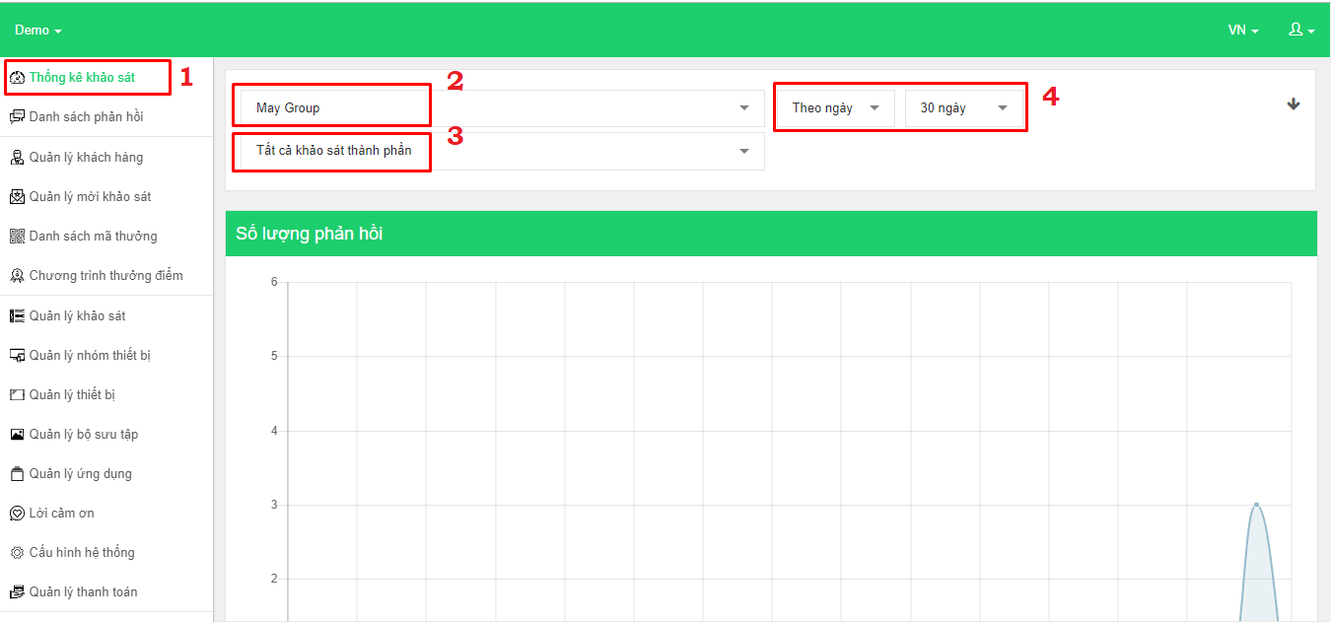
Giao diện quản lý thống kế - Thống kê khảo sát

